상품제안서
뮤란드 C6 올인원 고속 무선 충전기 | 상품코드: F20397

 |  |  |  |  |  |  | 02-412-0044 | www.easy1.co.kr
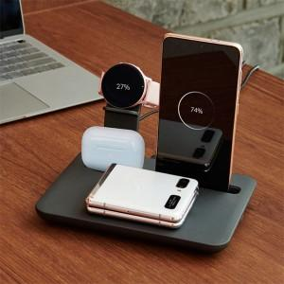 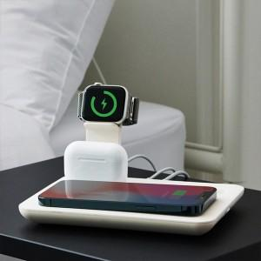 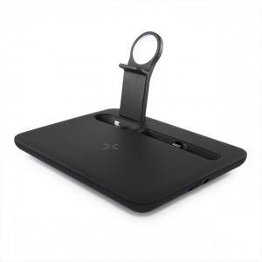

【상세/제작정보】 | 멀티 스마트 디바이스 사용자들을 위한 멀티충전기!

【인쇄/포장옵션】 | 실크, 레이저 / 포장지포장

【공급단가】 | 수량 | 30~ | 50~ | 100~ | 300~ | 500~
*VAT별도 | 단가 | 31,250원 | 30,750원 | 30,000원 | 29,250원 | 28,750원

【상품 URL】 | https://easy1.co.kr:443/src/goods_detail.php?gdno=20397

